タイトル画面
いのうえ

Enterキーを押すと
ステージセレクト画面へ移行

プレイ

ステージセレクト
左矢印キーで画面移動
ステージ数：８

ステージセレクト
ステージセレクト
ステージ1
ステージ2
ステージ5
ステージ6

ステージ3
ステージ4
ステージ7
ステージ8

左矢印キーで画面移動

ステージ1

ネリケシ,フデバコ
あべ

行動 | キー操作
通常時の進行方向 | 左スティック | W/A/S/Dキー
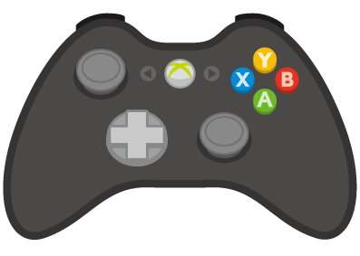
W
A
S
D

 | 自身が接している面に対して 転がりながら左右に移動します | 自身が接している面に対して 転がりながら左右に移動します

壁にくっついている場合の進行方向
上下にくっついている場合 | 左スティック左右 | A/Dキー

W
A
S
D

左右にくっついている場合 | 左スティック上下 | W/Sキー

W
A
S
D

行動 | キー操作
変形 | A/B/X/Yキー | 矢印キー

↑
↓
→
←
A

 | 自身が接している面に向かって ボタンを押すと変形状態になります

上側への変形 |  | ↓キー
 | 進行方向は通常状態と変わりません
A
↑
↓
→
←

下側への変形 | Yボタン | ↑キー

↑
↓
→
←

Y

右側への変形 | Bボタン | →キー

↑
↓
→
←
B

左側への変形 | Xボタン | ←キー

↑
↓
→
←
X

落下時 | 操作不可 | 操作不可
W
A
S
D

↑
↓
→
←

 | 重力操作による移動中・落下時は 再度着地するまで重力操作・移動 することはできません

行動 | キー操作
重力操作
 | 自身が接している面以外の方向に まっすぐ移動します

下側に接している場合 | B/X/Yボタン | ↑/→/←キー

↑
↓
→
←

上側に接している場合 | A/B/Xボタン | ↓/→/←キー

↑
↓
→
←

左側に接している場合 | A/B/Yボタン | ↑/↓/→キー

↑
↓
→
←

右側に接している場合 | A/X/Yボタン | ↑/↓/←キー

↑
↓
→
←

UI
 | UI

RESET
MENU
タイム 0:02,94

現在のUIのイメージは上の図の通りです。 下記でUIの仕様を説明します。

メニューボタン |  | クリックすることでメニュー画面を 開くことができるボタンです。 クリックだけでなくPキーや コントローラーのSTARTボタンでも 開けるようにし、それがわかるように メニューボタンの下に記載しておきます。

MENU
PUSH:START or P

リセットボタン |  | クリックすることでステージを やり直すことができるボタンです。 クリックだけでなくRキーや コントローラーのSERECTボタンでも やり直せるようにし、それがわかるように リセットボタンの下に記載しておきます。

SERECT

PUSH:SERECT or R

タイマー |  | カウントアップ方式のタイマーです。 一度クリアしたステージでのみ表示します。

タイム 0:02,94

